Sumário
Cliente | [Nome do Cliente] | Histórico de Revisões
Projeto | Projeto - Jogo da Velha | Data | Atualizado Por | Descrição da Atualização
Elaborado Por | Lucas Machado | 2023-01-14 | Lucas Machado | Verificação de funcionaliades do jogo
Revisado Por | Lucas Machado | 2023-01-14 | Lucas Machado | O sistema exibe incorretamente o nome do player 2, enquanto o jogador ativo é o player 1
Data de Criação | 2023-01-14
Executor dos Testes | Lucas Machado

Cenários OK | 6
Cenários NOK | 1
Cenários não testados | 0

Imagens
Imagens: | Demonstração do jogo e do bug proposital que foi implementado!
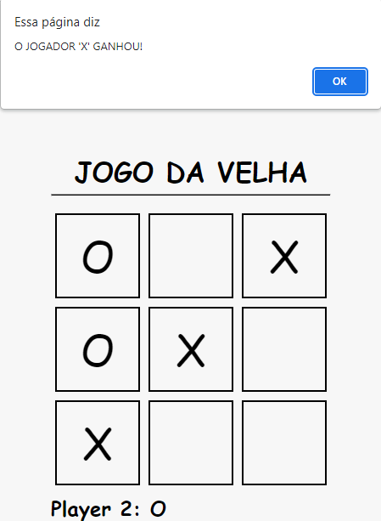
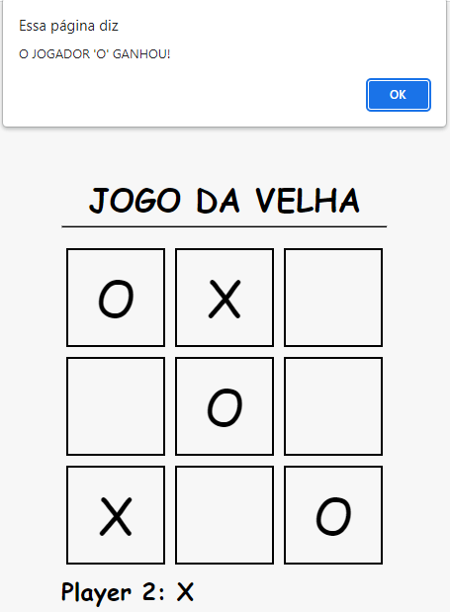
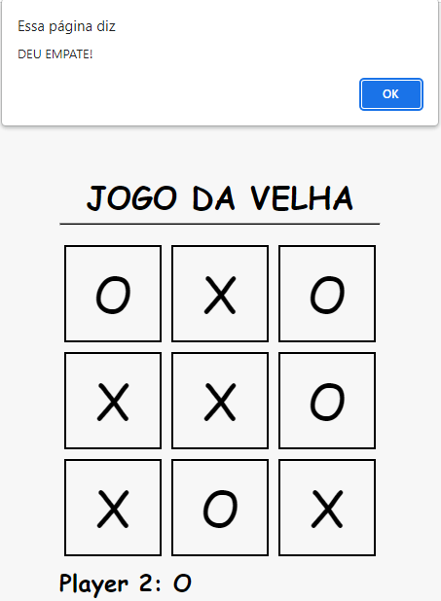

 | Imagem 1 | Imagem 2 | Imagem 3

